表紙
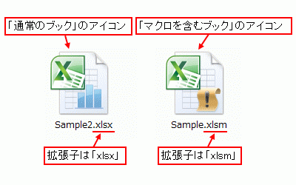
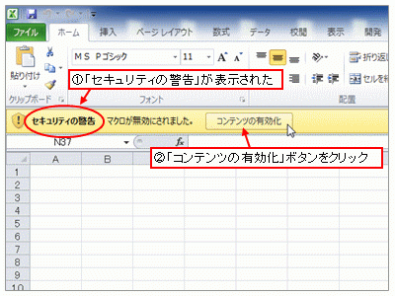
平成28年度 | ★マクロ編

 | Copyright(C) 2016 / 柏市ＩＴ教育支援アドバイザー
EXCEL２００７以降、「通常のブック」と「マクロを含むブック」を別なファイル形式として区別します。
マクロ付のファイルの保存時は、「ファイルの種類」で、「Excel マクロ有効ブック(*.xlsm)」を選択してください。
マクロ付のファイルを開くときは、「セキュリティの警告」で「コンテンツの有効化」をクリックします。

開発タブ
マクロ作成で必要な「開発」タブについて

マクロの機能を使う上で使用するタブは「開発」タブです。
「開発」タブがでていない場合は表示させましょう！
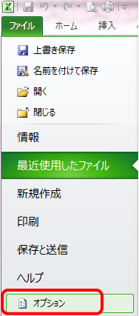
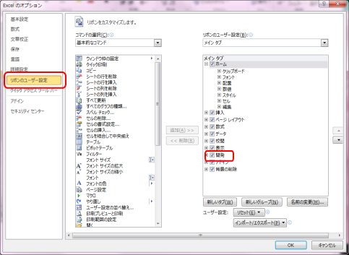

 | ☆

マクロとは
マクロって何？

複数の手順を記憶して、自動的に実行させる機能（プログラム）のことを言います。
いろいろな作業をマクロに覚えさせてしまえば、２回目以降はそのマクロを実行するだけで同様の作業をやってしまうことが可能なのです。
操作内容が「Visual Basic for Applications（以下、VBA）」
というプログラム言語に変換されて、プログラムの形で書かれます。

◆マクロの自動記録とは
操作内容が「Visual Basic for Applications（以下、VBA）」という言語に変換されて、
プログラムの形で書き残ります。

マクロの
記録開始
マクロの
記録終了
作業① 作業② 作業③ 作業④
記録したい作業を実行する
VBAプログラム

開発メニュー
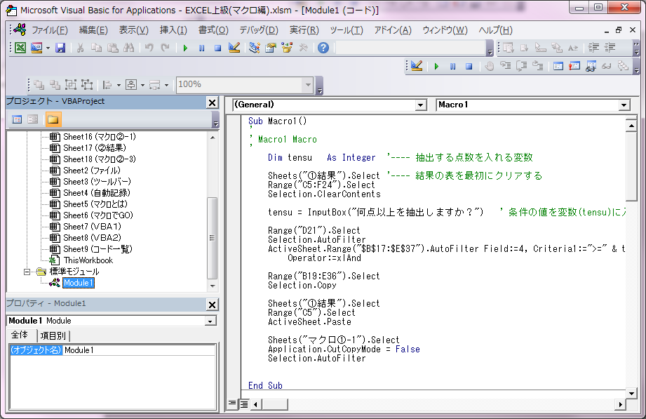
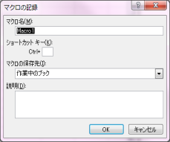
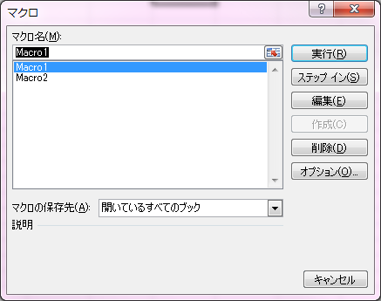
開発のメニューについて
マクロの自動記録
動きを記録してマクロ作成します
マクロ実行
動かしたいマクロを選んで｢実行｣ボタンをクリック
マクロの編集
編集したいマクロを選んで｢編集｣ボタンをクリック
↓
Visual Basic Editorがひらく
コードを修正する時、書く時に使用します

自動記録-1
マクロの自動記録 | 練習問題

①「開発」の「マクロの記録」をクリック
②マクロ名をつけ「OK」をクリック
③記録したい作業を行う。
④「記録終了」をクリック
 | ①表の任意のセルを選択しておく
 | ②マクロの記録をクリック （ここから記録スタート）
 | ③マクロ名を「練習」にする
 | ③選択のセルに文字色＝太字赤・セル色＝黄色の書式をつける
 | ⑤記録終了で終了する。
 | ※マクロの記録前にセルを選択する事で、セルが任意になります

Sub 練習()
With Selection.Font
.Color = -10092289
.TintAndShade = 0
End With
With Selection.Interior
.Pattern = xlSolid
.PatternColorIndex = xlAutomatic
.Color = 65535
.TintAndShade = 0
.PatternTintAndShade = 0
End With
Selection.Font.Bold = True
End Sub
 | 番号 | 氏名 | 成績 | ↓記述コード
 | 1 | 卑 弥生 | 75
 | 2 | 水戸 光子 | 90
マクロ名を入力
 | 3 | 徳川 光 | 100
 | 4 | 織田信子 | 20
 | 5 | 豊臣 秀雄 | 100
 | 6 | 明智 光輝 | 80
 | 7 | 源 頼子 | 100
 | 8 | 松尾 太郎 | 100
 | 9 | 吉田 兼次郎 | 80
 | 10 | 小野 町子 | 80
 | 11 | 在原業平 | 80
 | 12 | 平 清子 | 100
 | 13 | 北条 政夫 | 100
 | 14 | 大隅 茂 | 90
 | 15 | 大久保 利子 | 90
他のセルを選択後、マクロ
を実行してみましょう

自動記録-2
マクロの実行からではなくボタンから実行させる
マクロボタンの作成 | 練習問題
 | ①図形でボタンを作成する
 | ②ボタン上で右クリックし、「マクロの登録」を選択する
①ボタンを作成する（図形から）
②ボタン上で右クリックし、「マクロの登録」をクリック
③割り当てたいマクロ名を選択し、OKする
 | ③先ほど作成した「練習」マクロを選択し、OKする

マクロ起動
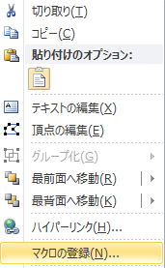
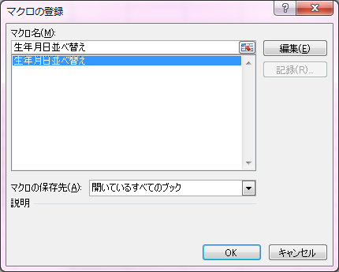
 | 番号 | 氏名 | 成績
 | 1 | 卑 弥生 | 75
 | 2 | 水戸 光子 | 90
ここにマクロの実行ボタンを作成しましょう
 | 3 | 徳川 光 | 100
 | 4 | 織田信子 | 20
 | 5 | 豊臣 秀雄 | 100
 | 6 | 明智 光輝 | 80
 | 7 | 源 頼子 | 100
 | 8 | 松尾 太郎 | 100
 | 9 | 吉田 兼次郎 | 80
 | 10 | 小野 町子 | 80
 | 11 | 在原業平 | 80
 | 12 | 平 清子 | 100
 | 13 | 北条 政夫 | 100
 | 14 | 大隅 茂 | 90
 | 15 | 大久保 利子 | 90

マクロでGO
マクロの練習 | 練習問題 |  | ※①～⑤をボタンの数だけ繰り返します
 |  | ①「開発」の「マクロの記録」を選択
マクロの自動記録機能を利用して、名簿のいろいろな並べ替えの |  | ②マクロ名(ボタンと同名）をつけ、「OK」をクリック
マクロを作成してみましょう |  | ③作成するボタンの欄で並べ替えをおこなう（左を参照）
（ふりがな順、生年月日順、成績順、番号順 と４つのマクロを作成 ） |  | ④「開発」の「記録終了」を選択する
 |  | ⑤各ボタンに作成したマクロを割りつける
ふりがな順
生年月日順
成績順
番号順

並べ替えの手順
・名簿の表内のどこかのセルをクリックする | 番号 | 氏名 | ふりがな | 生年月日 | 成績
・「データ」→「並べ替え」をクリック | 1 | 卑 弥生 | ひ やよい | 2008-11-25 | 75
・優先されるキーで条件を選択し、OKする | 2 | 水戸 光子 | みと みつこ | 2008-07-11 | 90
 | 3 | 徳川 光 | とくがわ ひかり | 2008-08-15 | 100
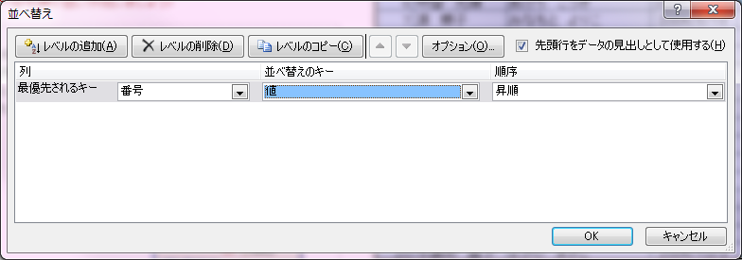
 | 4 | 織田 信子 | おだ のぶこ | 2008-12-23 | 20
 | 5 | 豊臣 秀雄 | とよとみ ひでお | 2008-11-26 | 100
 | 6 | 明智 光輝 | あけち こうき | 2008-12-21 | 80
 | 7 | 源 頼子 | みなもと よりこ | 2008-06-18 | 100
ふりがな・生年月日・成績・番号順
 | 8 | 松尾 太郎 | まつお たろう | 2008-06-15 | 100
 | 9 | 吉田 兼次郎 | よしだ けんじろう | 2008-10-15 | 80
 | 10 | 小野 町子 | おの まちこ | 2008-12-04 | 80
 | 11 | 在原 業平 | ありわらの なおひら | 2009-02-28 | 80
 | 12 | 平 清子 | たいら きよこ | 2009-03-27 | 100
 | 13 | 北条 政夫 | ほうじょう まさお | 2008-08-15 | 100
 | 14 | 大隅 茂 | おおくま しげる | 2008-08-28 | 90
 | 15 | 大久保 利子 | おおくぼ としこ | 2009-03-02 | 90
 | 16 | 杉田 玄太郎 | すぎた げんたろう | 2009-03-28 | 90
 | 17 | 白井 白子 | しろい しろこ | 2009-02-08 | 90
 | 18 | 千 利美 | せん としみ | 2008-09-04 | 80
 | 19 | 西郷 隆 | さいごうたかし | 2009-02-26 | 100
 | 20 | 与謝野 昌子 | よさの まさこ | 2008-10-03 | 80

マクロでＧＯＧＯ
成績が９０点以上の生徒を抽出し、「結果表」シートの表にコピーする
マクロを作成してみよう（自動記録） |  |  |  |  | 練習問題
 |  |  |  |  |  | ①「開発」の「マクロの記録」を選択（マクロ名：成績リスト）
 |  |  |  |  |  | ②テスト結果表の任意のセルを選択する
 |  |  |  |  |  | ③「データ」の「フィルター」で、成績90以上を設定する
数値フィルター（抽出）の手順 |  |  |  |  |  | ④抽出された表の範囲をコピーする
・データ表内の任意のセルをクリックする |  |  |  |  |  | ※範囲・・・見出し～最終行＋１まで選択
・「データ」→「フィルター」で抽出したい欄の▼マークをクリック |  |  |  |  |  | ⑤成績上位リスト表に貼り付ける（見出しを含む場所に値の貼り付け）
・数値フィルターで「指定の値以上」などを選択する |  |  |  |  |  | ⑥「フィルター」を解除する
・オートフィルタオプションで数値を入力する |  |  |  |  |  | ⑦「開発」の「記録終了」を選択する
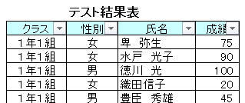
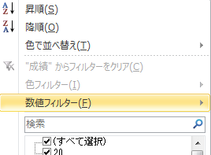
 |  |  |  |  |  | ⑧名簿作成ボタンに作成したマクロを割りつける

 |  |  |  |  |  |  |  |  |  | ←点数設定(セルP12)

名簿作成
 |  |  |  |  |  | 成績上位者リスト
 |  |  |  |  |  | クラス | 性別 | 氏名 | 成績
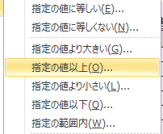


 |  | テスト結果表
 | クラス | 性別 | 氏名 | 成績
 | １年１組 | 女 | 卑 弥生 | 75
Sub 成績リスト()
'
Range("F29").Select
Selection.AutoFilter
ActiveSheet.Range("$C$28:$F$46").AutoFilter Field:=4, Criteria1:=">=９０", _
Operator:=xlAnd
Range("C27:F47").Select
Selection.Copy
Range("M15").Select
Selection.PasteSpecial Paste:=xlPasteValues, Operation:=xlNone, SkipBlanks _
:=False, Transpose:=False
Application.CutCopyMode = False
Selection.AutoFilter
End Sub
 | １年１組 | 女 | 水戸 光子 | 90
 | １年１組 | 男 | 徳川 光 | 100
 | １年１組 | 女 | 織田 信子 | 20
 | １年１組 | 男 | 豊臣 秀雄 | 45
 | １年１組 | 男 | 明智 光輝 | 80
 | １年１組 | 女 | 源 頼子 | 70
 | １年２組 | 男 | 松尾 太郎 | 95
 | １年２組 | 男 | 吉田 兼次郎 | 80
 | １年２組 | 女 | 小野 町子 | 60
 | １年２組 | 男 | 在原 業平 | 80
 | １年２組 | 女 | 平 清子 | 50
 | １年２組 | 男 | 北条 政夫 | 85
 | １年２組 | 男 | 大隅 茂 | 90
 | １年３組 | 女 | 大久保 利子 | 65
 | １年３組 | 男 | 杉田 玄太郎 | 90
 | １年３組 | 女 | 白井 白子 | 40
 | １年３組 | 男 | 千 利美 | 80
 | １年３組 | 男 | 西郷 隆 | 75

VBA①
セル「Ｐ１２」に抽出する条件（点数）を入力させ、
その点数をフィルターの条件になるように機能を追加する
マクロを作成してみよう（VBEで編集①）
■VBEでの手順
①「開発」の「VisualBasic」を選択
追加内容 ： フィルター条件を固定値（９０）からセルの値（P12）を参照させる
②「標準モジュール」の「成績リスト」を開き一部を編集
自動記録したマクロ

Sub 成績リスト()
'
Range("F29").Select
Selection.AutoFilter
ActiveSheet.Range("$C$28:$F$46").AutoFilter Field:=4, Criteria1:=">=９０", _
Operator:=xlAnd
Range("C27:F47").Select
Selection.Copy
Range("M15").Select
Selection.PasteSpecial Paste:=xlPasteValues, Operation:=xlNone, SkipBlanks _
:=False, Transpose:=False
Application.CutCopyMode = False
Selection.AutoFilter
End Sub
Sub 成績リスト()
'
Range("F29").Select
Selection.AutoFilter
ActiveSheet.Range("$C$28:$F$46").AutoFilter Field:=4, Criteria1:=">=" & Range("P12") _
Operator:=xlAnd
Range("C27:F47").Select
Selection.Copy
Range("M15").Select
Selection.PasteSpecial Paste:=xlPasteValues, Operation:=xlNone, SkipBlanks _
:=False, Transpose:=False
Application.CutCopyMode = False
Selection.AutoFilter
End Sub
90点以上で抽出

">=90"を
">=" & Range("P12") に変更

※半角の英数字で入力
(大・小文字は問わない）

基本コード
Sub ○○○ ( ) ・・ マクロ開始
End Sub ・・ マクロの終了
Range( "A1") ・・・A1セル
Rnage("A1:C10") ・・・A1～C10のセル範囲

VBA②
成績上位者リストを最初にクリアさせる機能を追加する
マクロを作成してみよう（VBEで編集②）

Sub 成績リスト()
'
Range("M16:P25").Select
Selection.ClearContents
Range("F29").Select
Selection.AutoFilter
ActiveSheet.Range("$C$28:$F$46").AutoFilter Field:=4, Criteria1:=">="&Range("P12"), _
Operator:=xlAnd
Range("C27:F47").Select
Selection.Copy
Range("M15").Select
Selection.PasteSpecial Paste:=xlPasteValues, Operation:=xlNone, SkipBlanks _
:=False, Transpose:=False
Application.CutCopyMode = False
Selection.AutoFilter
End Sub
■自動記録で成績上位の表をクリアするマクロを作成
◇【マクロでGOGO】シートで「マクロの記録」開始（マクロ名：表クリア）
◆「成績上位者リスト」をクリア(Delete)する
◇「記録終了」する

この部分にコピーする
■VBEで編集
マクロ「成績リスト」に今回自動記録した内容の一部をコピー

Sub 表クリア()
'
Range("M16:P25").Select
Selection.ClearContents
End Sub

